关系图
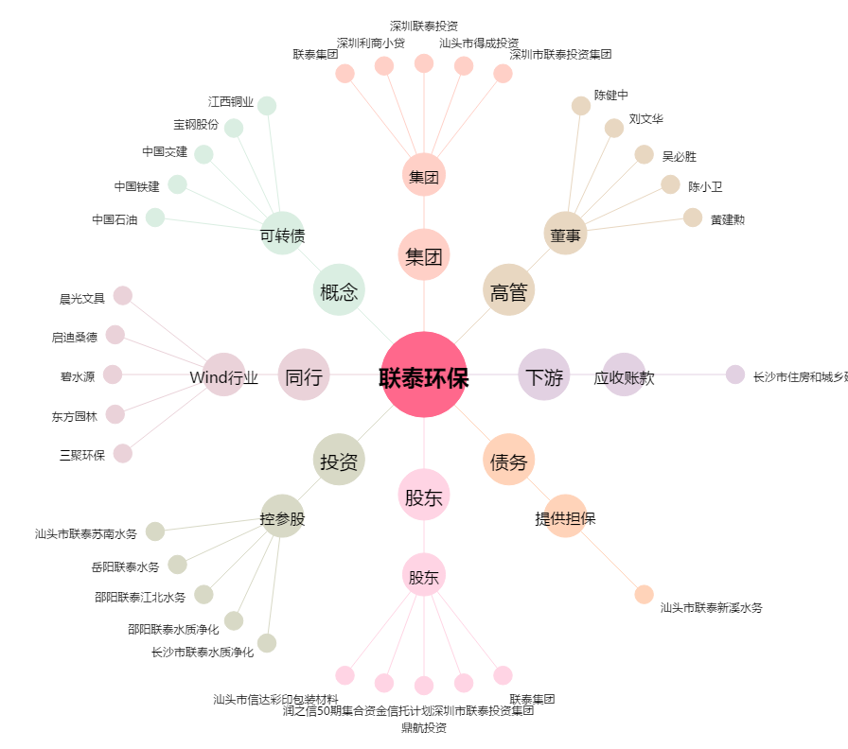
联泰环保[603797.SH] - 关系概览图

